Personal Color
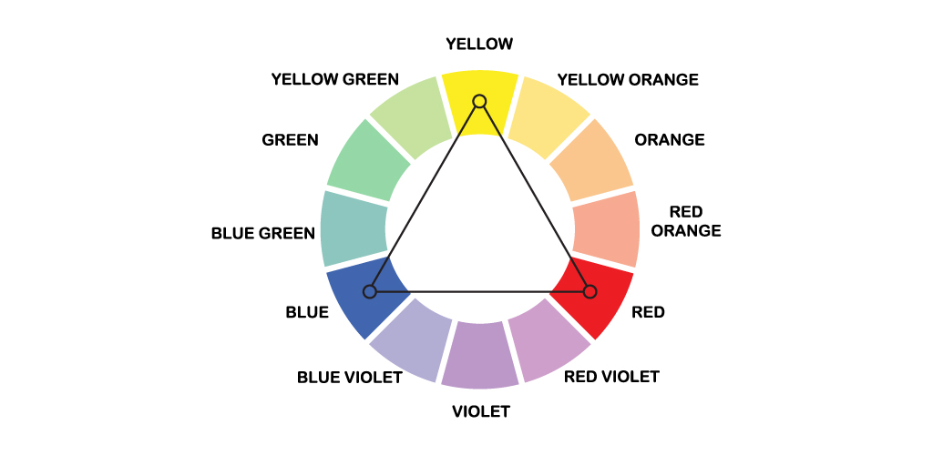
 |  |  |  |  |  |  |  | 삼각형1 |  |  | 삼각형2 |  |  | 삼각형3 |  |  | 삼각형4 |  |  | 보색1 |  |  | 보색2 |  |  | 혼합1 |  |  | 혼합2 |  |  | 혼합3 |  |  | 혼합4 |  |  | 삼각형 +120 |  |  |  |  |  | 삼각형 +240 |  |  |  |  |  | 보색 +180 |  |  |  |  |  | 근접보색 +150 |  |  |  |  |  | 근접보색 +210 |  |  |  |  |  | 4색조화 +120 삼각이랑 겹 |  |  |  |  |  | 4색조화 +180 보색이랑 겹 |  |  |  |  |  | 4색조화 +300
2 Depth | 3 Depth | R | G | B | H | S | V | R | G | B | R | G | B | R | G | B | R | G | B | R | G | B | R | G | B | R | G | B | R | G | B | R | G | B | R | G | B | R | G | B | H | S | V | R | G | B | H | S | V | R | G | B | H | S | V | R | G | B | H | S | V | R | G | B | H | S | V | R | G | B | H | S | V | R | G | B | H | S | V | R | G | B | H | S | V
봄 | Bright | 240 | 183 | 129 | 29 | 46 | 94 | 163 | 116 | 72 | 155 | 242 | 163 | 111 | 83 | 189 | 102 | 80 | 163 | 55 | 141 | 163 | 129 | 217 | 240 | 189 | 159 | 83 | 138 | 104 | 19 | 191 | 242 | 238 | 83 | 189 | 152 | 129 | 240 | 183 | 149 | 46 | 94 | 183 | 129 | 240 | 269 | 46 | 94 | 129 | 186 | 240 | 209 | 46 | 94 | 240 | 129 | 231 | 305 | 46 | 94 | 240 | 129 | 218 | 312 | 46 | 94 | 129 | 240 | 183 | 203 | 189 | 152 | 129 | 186 | 240 | 318 | 46 | 94 | 240 | 172 | 129 | 23 | 46 | 94
봄 | Warm | 205 | 173 | 143 | 29 | 30 | 80
봄 | Light | 209 | 186 | 165 | 29 | 21 | 82
가을 | Deep | 179 | 136 | 96 | 29 | 46 | 70 | 102 | 72 | 45 | 122 | 191 | 129 | 75 | 56 | 127 | 160 | 125 | 255 | 35 | 88 | 102 | 96 | 162 | 179 | 229 | 193 | 101 | 76 | 58 | 11 | 149 | 188 | 186 | 101 | 229 | 185 |  |  |  | 148.91566265 | 46 | 69.5 |  |  |  | 268.91566265 | 46 | 69.5 |  |  |  | 209 | 46 | 69.5 |  |  |  | 272 | 46 | 69.5 |  |  |  | 10 | 46 | 69.5 |  |  |  | 221 | 229 | 185 |  |  |  | 256 | 46 | 69.5 |  |  |  | 41 | 46 | 69.5
가을 | Warm | 179 | 147 | 118 | 29 | 34 | 70
가을 | Mute | 146 | 130 | 115 | 29 | 21 | 57
여름 | Light | 235 | 193 | 171 | 21 | 27 | 92 | 158 | 120 | 100 | 206 | 238 | 198 | 117 | 116 | 184 | 108 | 108 | 158 | 84 | 158 | 155 | 171 | 235 | 232 | 184 | 158 | 116 | 133 | 99 | 44 | 114 | 239 | 198 | 116 | 184 | 143 | 171 | 235 | 193 | 140.625 | 27.2 | 92 | 193 | 171 | 235 | 260.625 | 27.2 | 92 | 129 | 201 | 240 | 201 | 27.2 | 92 | 235 | 171 | 175 | 356 | 27.2 | 92 | 235 | 171 | 216 | 318 | 27.2 | 92 | 171 | 235 | 193 | 236 | 184 | 143 | 129 | 201 | 240 | 313 | 27.2 | 92 | 235 | 230 | 171 | 56 | 27.2 | 92
여름 | Cool | 208 | 171 | 151 | 21 | 27 | 82
여름 | Mute | 204 | 168 | 149 | 21 | 23 | 80
겨울 | Bright | 179 | 144 | 125 | 21 | 30 | 70 | 102 | 75 | 61 | 161 | 191 | 153 | 77 | 76 | 127 | 167 | 166 | 255 | 51 | 102 | 100 | 125 | 179 | 176 | 229 | 195 | 138 | 76 | 56 | 23 | 85 | 188 | 155 | 138 | 229 | 174 |  |  |  | 141.11111111 | 30.2 | 70 |  |  |  | 261.11111111 | 30.2 | 70 |  |  |  | 201 | 30.2 | 70 |  |  |  | 311 | 30.2 | 70 |  |  |  | 17 | 30.2 | 70 |  |  |  | 258 | 229 | 174 |  |  |  | 256 | 30.2 | 70 |  |  |  | 78 | 30.2 | 70
겨울 | Cool | 182 | 145 | 125 | 21 | 31 | 71
겨울 | Deep | 140 | 111 | 95 | 21 | 32 | 55

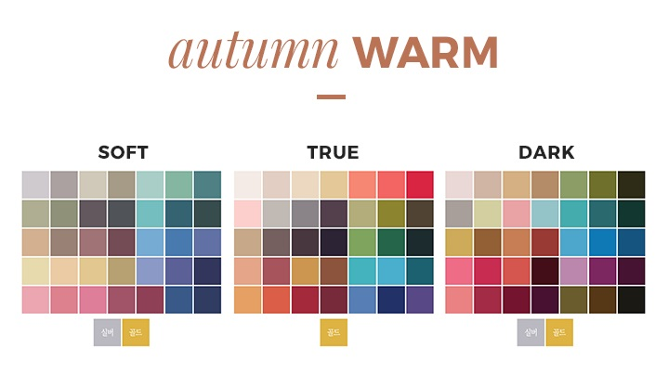
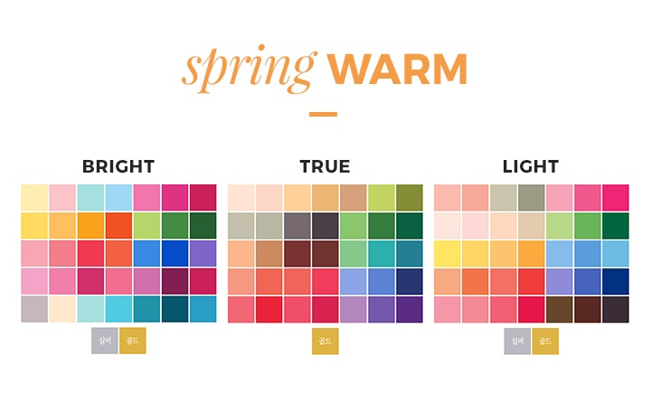
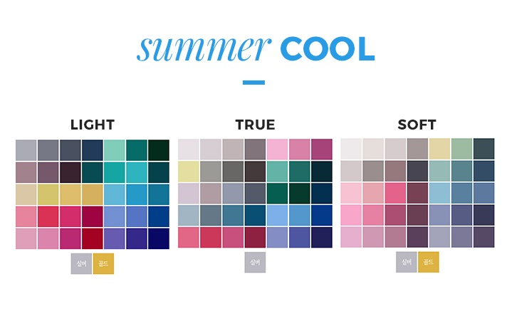
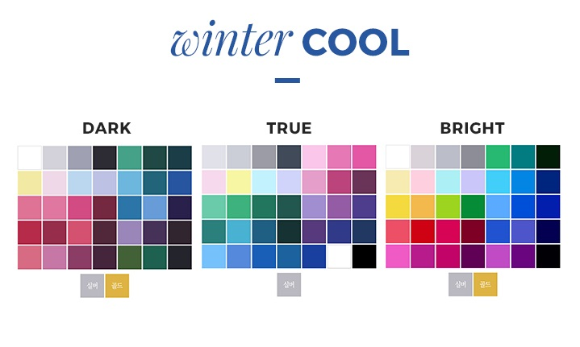
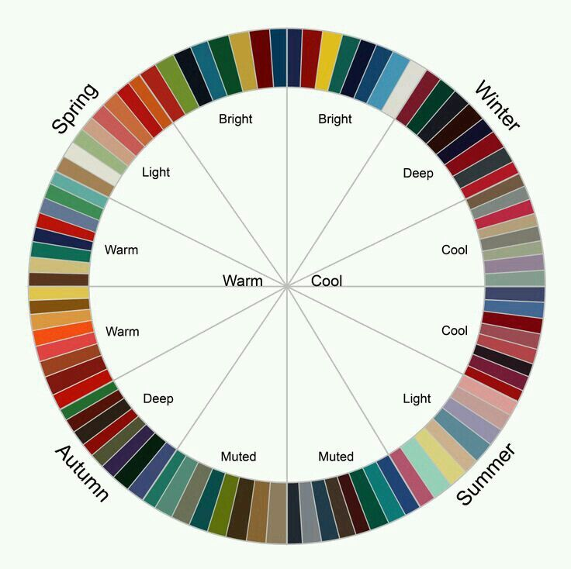

삼각형 | HSV 기준으로 색상은 360도, RGB는 각 120도씩 차이가 있는 기본색으로 삼각형을 이룸 > 중심이 되는 색을 기준으로 색을 -120도, +120도를 한 색이 삼각형 조화색?

보색

혼합

https://blogs.adobe.com/contentcorner/2015/09/09/create-inspiring-color-themes-adobe-color-cc/
https://www.shutterstock.com/ko/blog/complete-guide-color-in-design/

근접 보색 |  |  | 0 | 150 | 210
근접 보색 배합은 보색 배합과 유사하지만, 이 조합은 노란색이 남보라색과 붉은 보라색과 짝을 이룬 것같이 한 색상의 보색에 인접한 두 색조를 포함한 것을 말합니다.

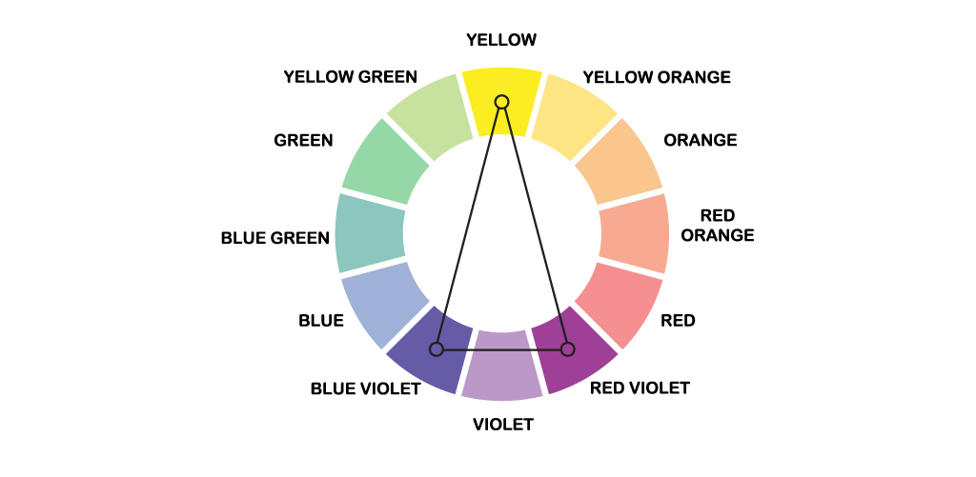

이중(4색 조화) 보색 |  |  | 0 | 120 | 180 | 300
보색은 아주 강렬합니다. 이중 보색, 즉 4색 조화 색채 배합은 두 쌍의 보색을 사용하여 강도를 높입니다.

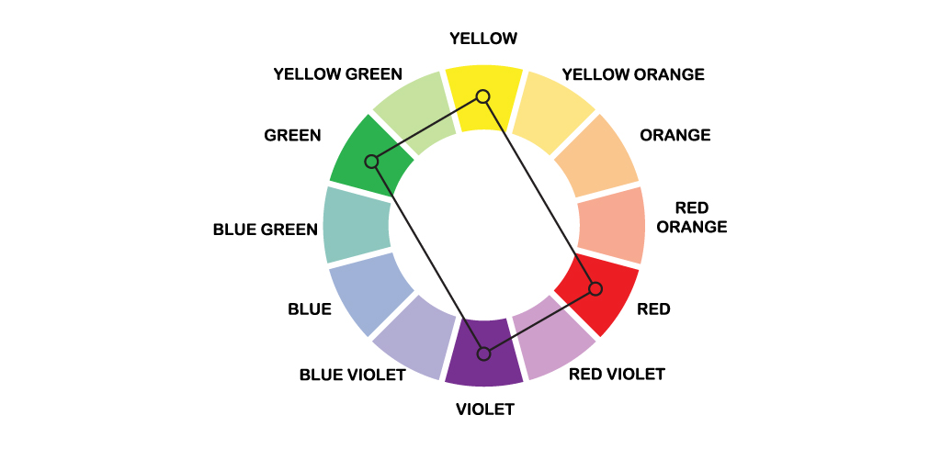

3색 조화 |  |  | 0 | 120 | 240
3색 조화는 아래에서 볼 수 있는 것처럼 색상환에서 정삼각형을 형성하면서 서로 등거리에 있는 3가지 색상으로 구성됩니다. 3색 조화는 원색, 2차 색상, 3차 색상의 3가지 색상을 포함할 수 있습니다.

Sheet2
색공간 : https://ko.wikipedia.org/wiki/CIE_1931_%EC%83%89_%EA%B3%B5%EA%B0%84
십진법
이진법
https://encycolorpedia.kr/a5b7bd

보색대비 : 색상환에서 서로 정 반대쪽에 위치한 색
2가지 색을 섞으면 서로 상쇄되어 검정(CMYK) 또는 흰색(RGB)이 되는 색
→ 색상환에서 서로 정 반대쪽에 위치한 색

보색 : RGB ↔ R'G'B'
R' = 255 - R G' = 255 - G B' = 255 - B

[ 퍼스널 컬러 진단 요소 ]
1. 신체색에 의한 진단
피부색 얼굴색 두피색 손목색 목색 등 눈동자색 머리카락색이다 신체색들이 따뜻한 느낌인지 차가운 느낌 웜 톤 쿨 톤 인지 그리고 윤기의 유무(Shine, Dull)에 따라 사계절로 나누어진다.
사계절 퍼스널 컬러 시스템 이론에 의한 피부색의 특징은 다음과 같이 정리할 수 있다.
1) 봄(웜톤) : 봄사람의 피부색은 노르스름하고 맑고 밝은 빛을 띤다 눈동자는 암갈색이 많다 눈빛 이 나서 생기가 있다 피부는 투명하고 윤기가 난다 햇볕에 잘 그을리는 편이다 대체로 머리카락은 암갈색을 띠고 윤기가 있다 주로 몽고인들에게 많다.
* 피부색 : | 희면서 노란빛
* 눈동자색 : | 갈색
* 머리카락색 : | 따듯한 갈색
* 주요색조 : | Vivid, Bright, Pale, Very Pale
2) 여름(쿨톤) : 여름사람의 피부색은 희거나 붉은 기를 띤다 피부 톤은 파우더를 바른듯 뽀얗고 보송보송하다 피부에 윤기가 없고 불투명하다 헤모글로빈 색소가 많아 조금만 수줍어도 얼굴이 잘 빨개진다 햇볕에 잘 그을리지 않고 빨개지다 말고 원래의 피부색으로 돌아온다 대체로 머리카락은 가늘고 비교적 밝은 갈색이며 윤기가 없는 편이다 주로 백인들에게 많다
* 피부색 : | 희면서 붉은빛
* 눈동자색 : | 갈색
* 머리카락색 : | 부드러운 갈색
* 주요색조 : | Pale, Light, Dull, Light, Gray
3) 가을(웜톤) : 가을사람의 피부색은 탁한 듯 노랗고 어두운 빛을 띤다 베이지색이나 갈색 파우더를 바른 것처럼 윤기가 없고 푸석푸석한 느낌을 준다 눈동자는 갈색이 많고 눈매는 부드럽다 머리카락은 피부색과 마찬가지로 푸석푸석한편이다 햇볕에 그을리기 쉬워 기미나 잡티 등이 잘 생긴다 가을사람 유형은 한국인에겐 그리 흔치 않은 이미지다 주로 중동 사람들에게 많다
* 피부색 : | 노란기
* 눈동자색 : | 부드러운 갈색
* 머리카락색 : | 따듯한 갈색
* 주요색조 : | Strong, Deep, Light, Dull, Grayish
4) 겨울(쿨톤) : 겨울사람의 피부색은 투명하고 혈관이 비쳐 푸른기가 있고 누런기가 돌며 어두운 피부가 많다 피부결은 매끈하고 윤기가 돌지만 혈색이 그리 좋지않다 햇볕에 잘 그을리고 기미 및 잡티가 생기기 쉬운 피부 타입이다 눈동자와 머리카락색은 흑색 빛이 도는 갈색이다 주로 흑인들에게 많다
* 피부색 : | 푸르고 누런기
* 눈동자색 : | 푸른기 도는 갈색
* 머리카락색 : | 흑갈색
* 주요색조 : | Vivid, Deep, Dark, Very Pale

2. 얼굴 생김새에 의한 진단
1) 소프트톤 : 이목구비와 얼굴이 작은 유형
2) 스트롱톤 : 이목구비와 얼굴이 큰 유형

3. 체형에 의한 진단
1) 소프트 톤 : 체형이 작은 유형
2) 스트롱 톤 : 체형이 큰 유형

4. 라이프 스타일에 의한 진단
1) 라이프스타일이 보수적인 경우 : 쿨톤의 Deep Tone
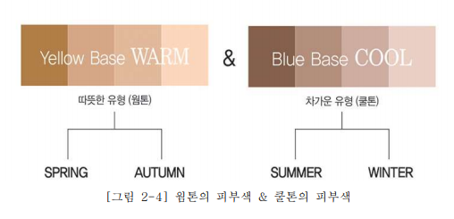

[ 사계절 퍼스널 컬러 ]
1) 봄사람 컬러
피부색이 밝고 노르스름하면 벚꽃색 새 싹색 목련꽃색 옥색 산호색 등의 화사하고 밝고 부드러우며 소프트 컬러 톤인 봄의 계절색으로 웜 컬러 가 잘 어울린다 그리고 피부색이 다소 어두우면서 노르스름하면 개나리색 진달래색 다홍색 초록색 등의 따뜻하고 강렬한 스트롱 컬러 톤인 완연한 봄의 색으로 비비드 컬러 가 잘 어울린다 피해야 할 색은 차가운 푸른색 계열 갈색 흰색 검정색 등이 있다

